画面
機能設計書 |  | システム名 | プロジェクト名 | 登録日付 | 更新日付
 |  | Biz-X POTTS
画面レイアウト |  | サブシステム名 | 機能名名 | 登録担当者 | 更新担当者
 |  | システム | ホーム

 | 画面レイアウト

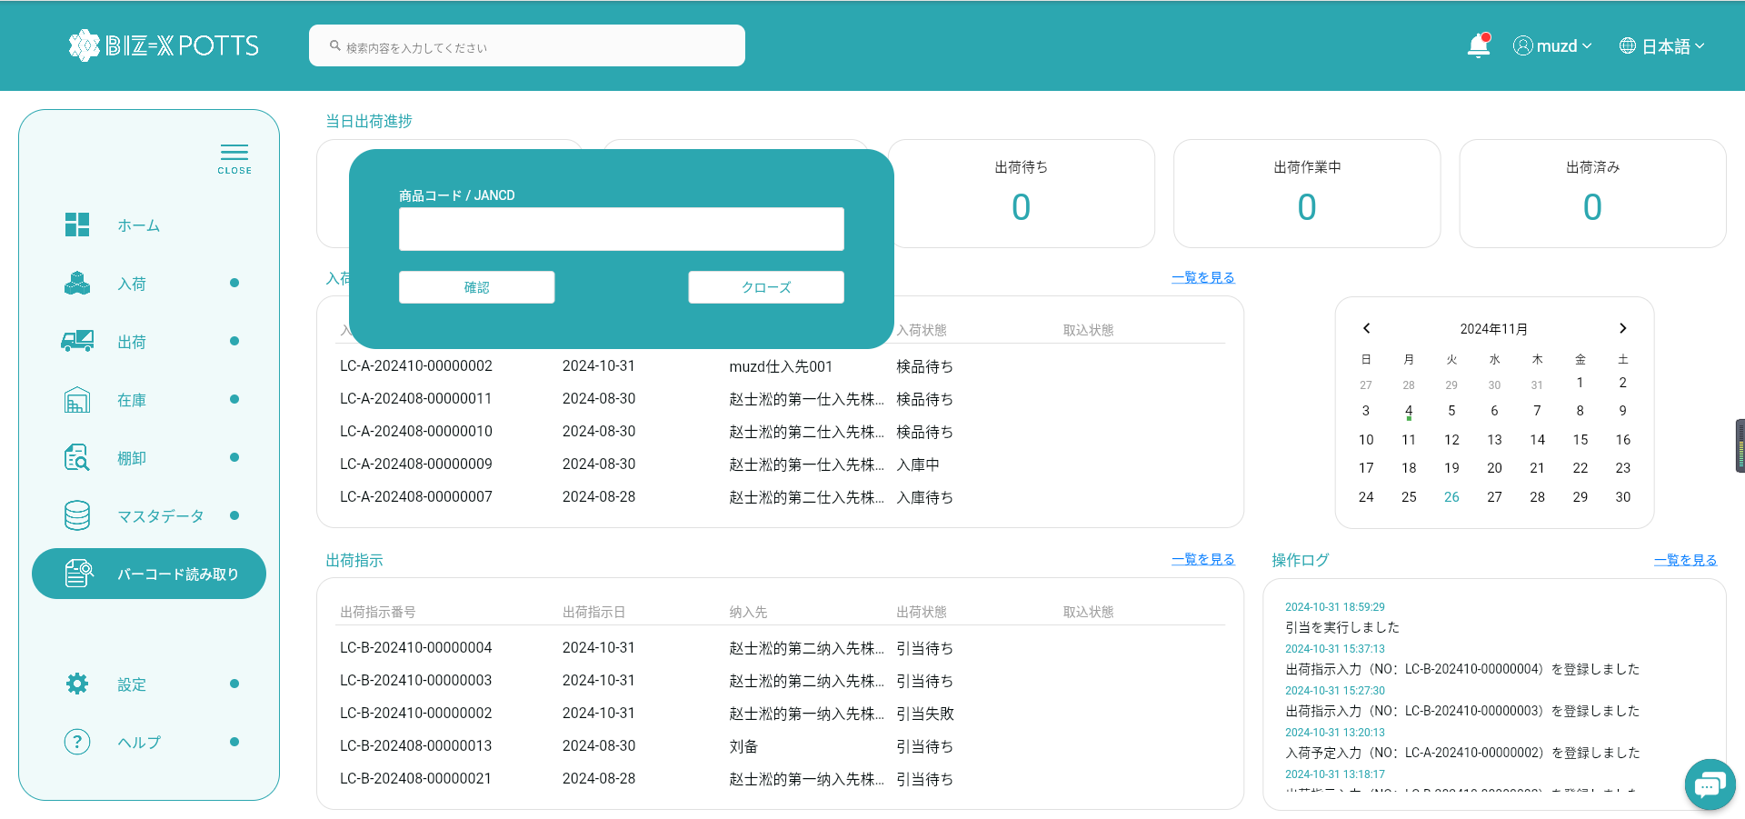

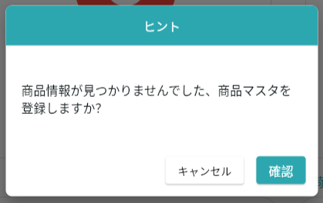

データなしの場合
データあるの場合

確認の場合、商品マスタへ遷移する

画面 (SP)
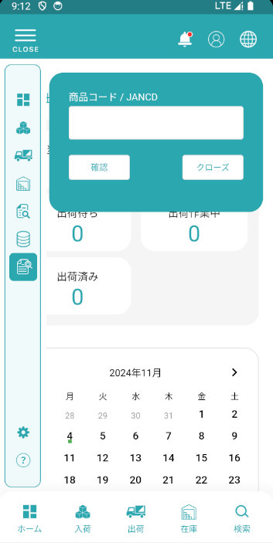
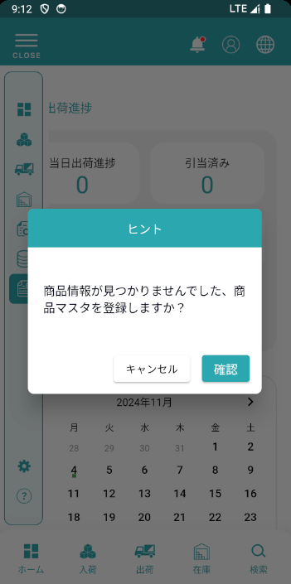
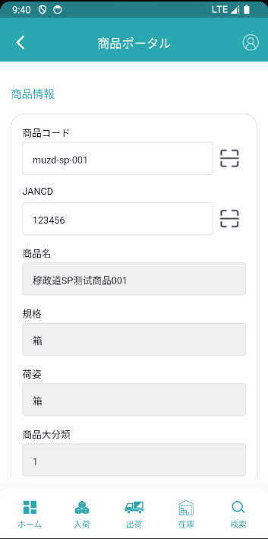
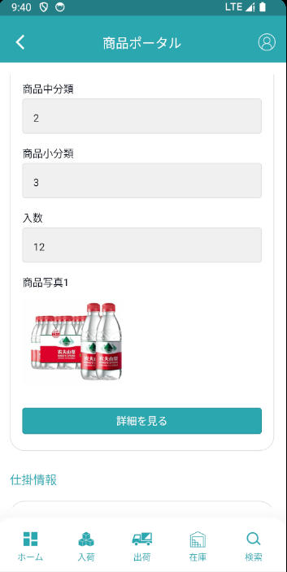
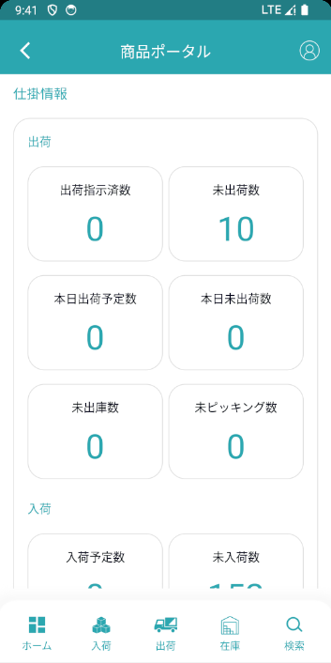
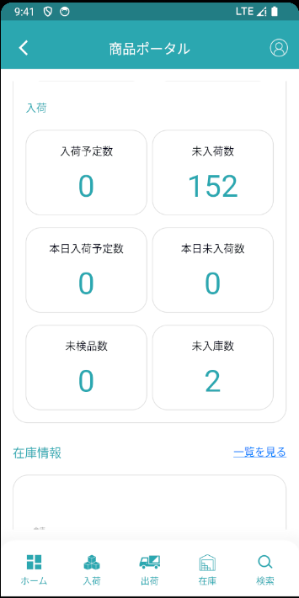
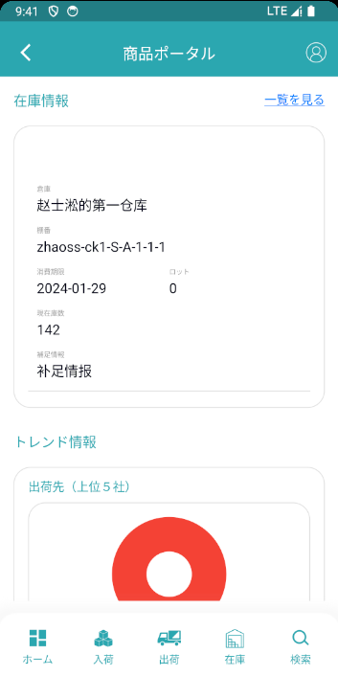
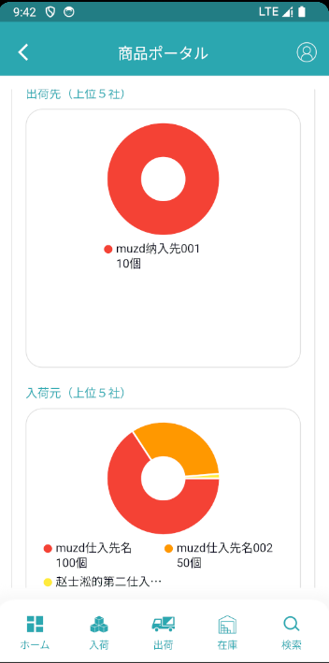
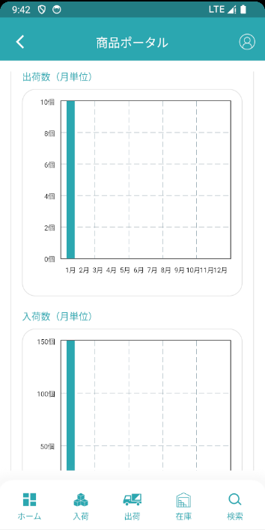
機能設計書 |  | システム名 | プロジェクト名 | 登録日付 | 更新日付
 |  | Biz-X POTTS
画面レイアウト |  | サブシステム名 | 機能名名 | 登録担当者 | 更新担当者
 |  | システム | ホーム

 | 画面レイアウト

イベント仕様 (SP)
PC端参照
機能設計書 |  |  | システム名 |  | プロジェクト名 | 登録日付 |  | 更新日付
 |  |  | Biz-X POTTS
イベント仕様 |  |  | サブシステム名 |  | 機能名名 | 登録担当者 |  | 更新担当者
 |  |  | システム |  | ホーム

No | 対象 | イベント |  | 処理内容 |  |  | 備考

